关系图
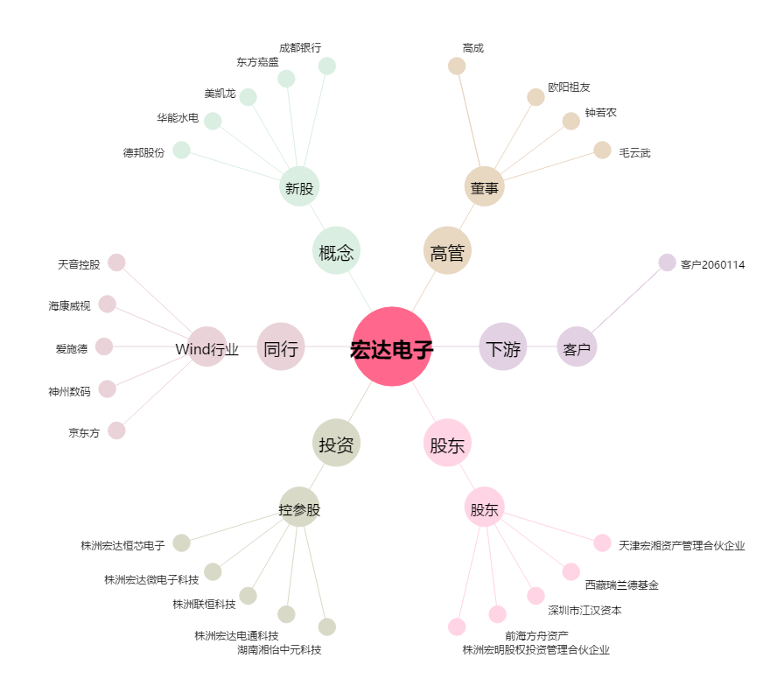
宏达电子[300726.SZ] - 关系概览图

